상품제안서
니트백-동물 | 상품코드: F31369

 |  |  |  |  |  |  | 02-412-0044 | www.easy1.co.kr
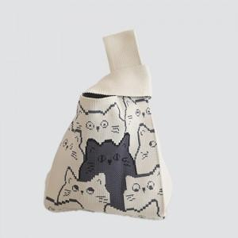

【상세/제작정보】 | (vat별도)<div>기본수량 : 300개</div><div>1박스 : 100개</div><div>택배비 : 6000원 별도</div><div><br></div><div>포장: opp 포함</div><div>발주 후 15~20일 소요</div><div><br></div><div><br></div><div><br></div><div>인쇄 시안 내 빼다, 누끼가 있을 시 인쇄비가 추가 될 수 있습니다</div>제품의 색상, 인쇄 색상은 화면과 다소 차이가 있을 수 있습니다​<p>​&nbsp;</p>

【인쇄/포장옵션】 | 직조인쇄 / OPP(비닐)

【공급단가】 | 수량 | 300~ | 500~ | 1,000~ | 3,000~ | 5,000~
*VAT별도 | 단가 | 4,370원 | 4,300원 | 4,200원 | 4,090원 | 4,020원

【상품 URL】 | https://easy1.co.kr:443/src/goods_detail.php?gdno=31369

